综述
平台/开发工作量 | 前端(人/天) | 后端(人/天) | UI(人/天) | 测试(人/天) | 合计 | 砍价后
对内PECMS平台开发 | 135 | 204 |  | 54 | 393 | 343
对外PECMS平台开发 | 91 |  |  |  | 91 | 71
对内PECMS-APP端 | 19 | 16 |  | 3 | 38 | 28
执行管理与经营分析平台 | 164 | 284 | 20 | 72 | 540 | 450
安全管理平台 | 22 | 35 |  | 11 | 68 | 58
总计 | 1130 |  |  |  |  | 950
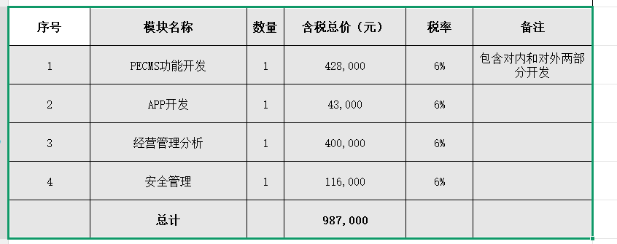

平台/开发工作量 | 前端(人/天) | 后端(人/天) | UI(人/天) | 测试(人/天) | 合计
对内PECMS平台开发 | 135 | 204 |  | 54 | 336
对外PECMS平台开发 | 91 |  |  |  | 73
对内PECMS-APP端 | 19 | 16 |  | 3 | 29
执行管理与经营分析平台 | 164 | 284 | 20 | 72 | 290
安全管理平台 | 22 | 35 |  | 11 | 50
总计 | 778

